Sheet2

hinh 1


hinh 2
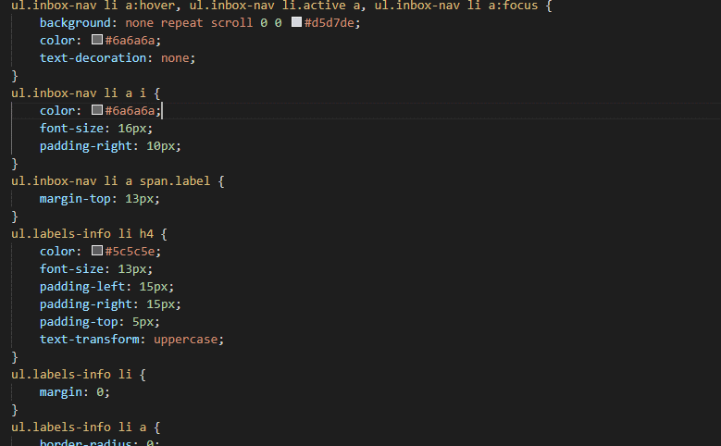

hinh 3

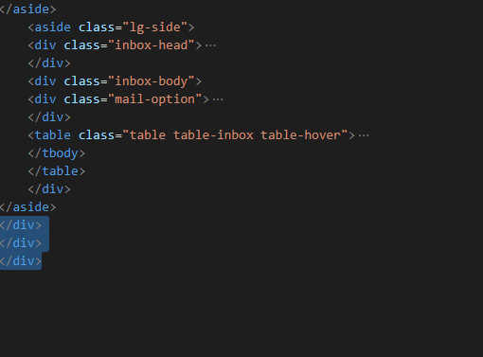

hinh 4

